概要
Trackingデータ追加 概要図

※全体注意
自動ログイン(LoginType ： 0)の場合はトラッキング不要です！
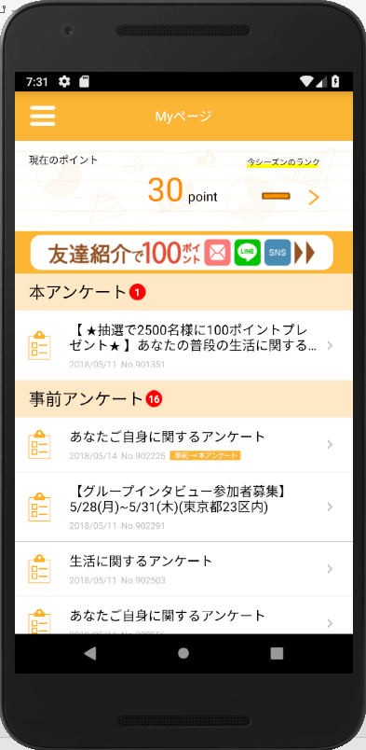

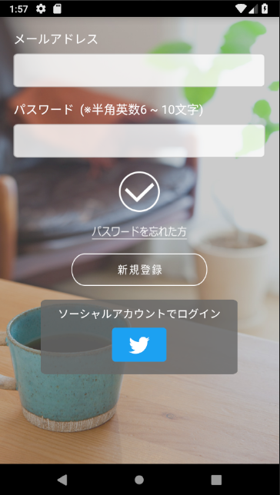
ログインAPI
No.2
ログイン認証成功
⇒ 非同期処理完了
認証結果（/data@result）が「成功（true）」の場合の、取得データ格納時のタイミングで発火
Complete Login ： XXXX
XXXX: ログインタイプ（1.Macromill）

No.1
ボタン押下時、かつEditTextチェックに引っかからなかった場合、発火
Push Login Button ： XXXX
XXXX: ログインタイプ（1.Macromill）

状態概要：
monitorLoginAPIAction.doのレスポンスデータのIDをキーとしたアプリプリファレンスのレスポンスで判定
内容
IDをキーにBoolean型のデータを取得（default値：false）
取得値がfalseの場合、Complete Registをトラッキングしてプリファレンスにtrueを格納
Complete Loginは常にトラッキング
新規登録の場合
⇒データ取得（値：false）でComplete Registをトラッキング
既にメルアド登録を完了していモニタが、ソーシャルログインを初めてした場合
⇒キーが異なるのでデータ取得（値：false）でComplete Registをトラッキング
※現状メルアドログインモニタとソーシャルログインモニタはアカウントが違うので別モニタ(新規登録扱い)となる

No.5
外部ブラウザ表示タイミングで発火
Blank Page
ログイン認証失敗
⇒ 特に何もしない

No.3
ボタン押下時、発火
Push Regist Button ：XXXX
XXXX ： ログインタイプ（1.Macromill）
初回ログインWEBページ表示

新規登録成功
⇒ 非同期処理完了
認証結果（/data@result）が「成功（true）」の場合の、取得データ格納時のタイミングで発火
Complete Login ： XXXX
Complete Regist ： XXXX
XXXX: ログインタイプ（1.Macromill）

新規登録API
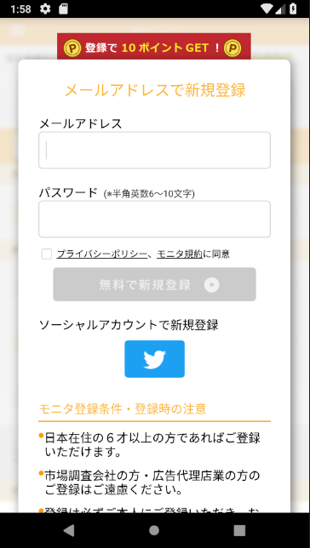

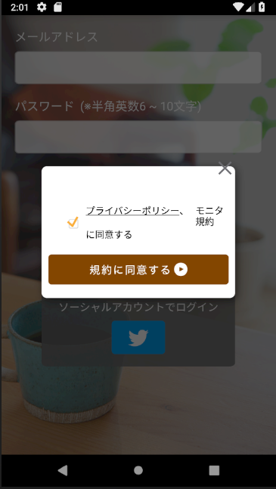
新規登録失敗
⇒ 特に何もしない
ログイン認証成功
⇒ 非同期処理完了
認証結果（/data@result）が「成功（true）」の場合の、取得データ格納時のタイミングで発火
状態によってトラッキング内容が変わる
Complete Login ： XXXX
XXXX ： ログインタイプ（2.Google 3.LINE 4.Twitter 5.Facebook 6.Yahoo）
Complete Regist ： XXXX
XXXX ： ログインタイプ（2.Google 3.LINE 4.Twitter 5.Facebook 6.Yahoo）

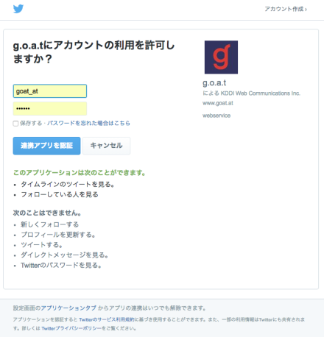

ソーシャル連携失敗
⇒ エラーダイアログ表示
ソーシャル連携成功
⇒ ログイン処理

No.1
ボタン押下時、発火
Push Login Button ： XXXX
XXXX ： ログインタイプ（2.Google 3.LINE 4.Twitter 5.Facebook 6.Yahoo）
ログインAPI

ログイン認証失敗
⇒ 特に何もしない

概要ver2
Trackingデータ追加 概要図

※全体注意
自動ログイン(LoginType ： 0)の場合はトラッキング不要です！

ログインAPI
No.2
ログイン認証成功
⇒ 非同期処理完了
認証結果（/data@result）が「成功（true）」の場合の、取得データ格納時のタイミングで発火
Complete Login ： XXXX
XXXX: ログインタイプ（1.Macromill）

登録完了
smartShowMonitorMyPageAction.do
読み込みタイミングで
Complete Resist
をトラッキング

No.1
ボタン押下時、かつEditTextチェックに引っかからなかった場合、発火
Push Login Button ： XXXX
XXXX: ログインタイプ（1.Macromill）

No.5
外部ブラウザ表示タイミングで発火
Blank Page
ログイン認証失敗
⇒ 特に何もしない

事業部側でバナータップをトラッキング予定

No.3
ボタン押下時、発火
Push Regist Button ：XXXX
XXXX ： ログインタイプ（1.Macromill）
初回ログインWEBページ表示

新規登録成功
⇒ 非同期処理完了
認証結果（/data@result）が「成功（true）」の場合の、取得データ格納時のタイミングで発火
Complete Login ： XXXX
XXXX: ログインタイプ（1.Macromill）

新規登録API

新規登録失敗
⇒ 特に何もしない
ログイン認証成功
⇒ 非同期処理完了
認証結果（/data@result）が「成功（true）」の場合の、取得データ格納時のタイミングで発火
状態によってトラッキング内容が変わる
Complete Login ： XXXX
XXXX ： ログインタイプ（2.Google 3.LINE 4.Twitter 5.Facebook 6.Yahoo）

ソーシャル連携失敗
⇒ エラーダイアログ表示
ソーシャル連携成功
⇒ ログイン処理

No.1
ボタン押下時、発火
Push Login Button ： XXXX
XXXX ： ログインタイプ（2.Google 3.LINE 4.Twitter 5.Facebook 6.Yahoo）
ログインAPI

ログイン認証失敗
⇒ 特に何もしない

